시중가-전열소자(단가계약 없음)
견 적 서

LG화학 어린이집 귀하 |  |  |  | 106-86-40809
견적일자 | 2026-03-09 |  |  | 하이엠솔루텍주식회사
S V C명 | 전열소자 세척 및 필터교체 |  | 서울 강서구 마곡중앙5로 18, 10, 11층
수리일자 | 협의 |  | (메이플레이스빌딩)
지불조건 | 카드/계산서 |  | TEL. 010-3806-6919
합계금액 | 2,594,000 |  | FAX. 042-486-4116
 |  |  | FAX. 042-486-4116 | 대표이사 : 유 광 열
LG
냉난방기
하기와 같이 견적을 제출합니다.

견 적 내 용
 |  |  |  |  |  | ※(VAT 포함)
구분 | 품명 | 규격 | 단가 | 단위 | 수량 | 금액
 | (DESCRIPTION) | (상 세 구 분) | (2ea 1set) |  | (Q/T) | (TOTALPRICE)
공임비 | 전열교환기 | 공임비(소자세척포함) | 77,000 | 대 | 10 | 770,000 | 70,000.0
 | 디퓨저 청소 | 공임비 | 5,500 | EA | 62 | 341,000 | 5,000.0
자재비 | LZ-H804SB | 필터(5231A30003B) | 20,000 | EA | 6 | 120,000 | 18,181.8
 |  | 고효율필터(AAA77170102) | 175,000 | EA | 3 | 525,000 | 159,090.9
 | LZ-H504SB | 필터(5231A30003D) | 11,000 | EA | 12 | 132,000 | 10,000.0
 |  | 고효율필터(AAA77170101) | 116,000 | EA | 6 | 696,000 | 105,454.5
 | LZ-H154GB | 필터(5231A30003E) | 10,000 | EA | 1 | 10,000 | 9,090.9

 |  |  |  |  |  |  | 2,332,000.0
 |  |  |  |  |  |  | 2,120,000
합계 |  |  |  |  |  | ₩2,594,000 | 2,358,182
비 고

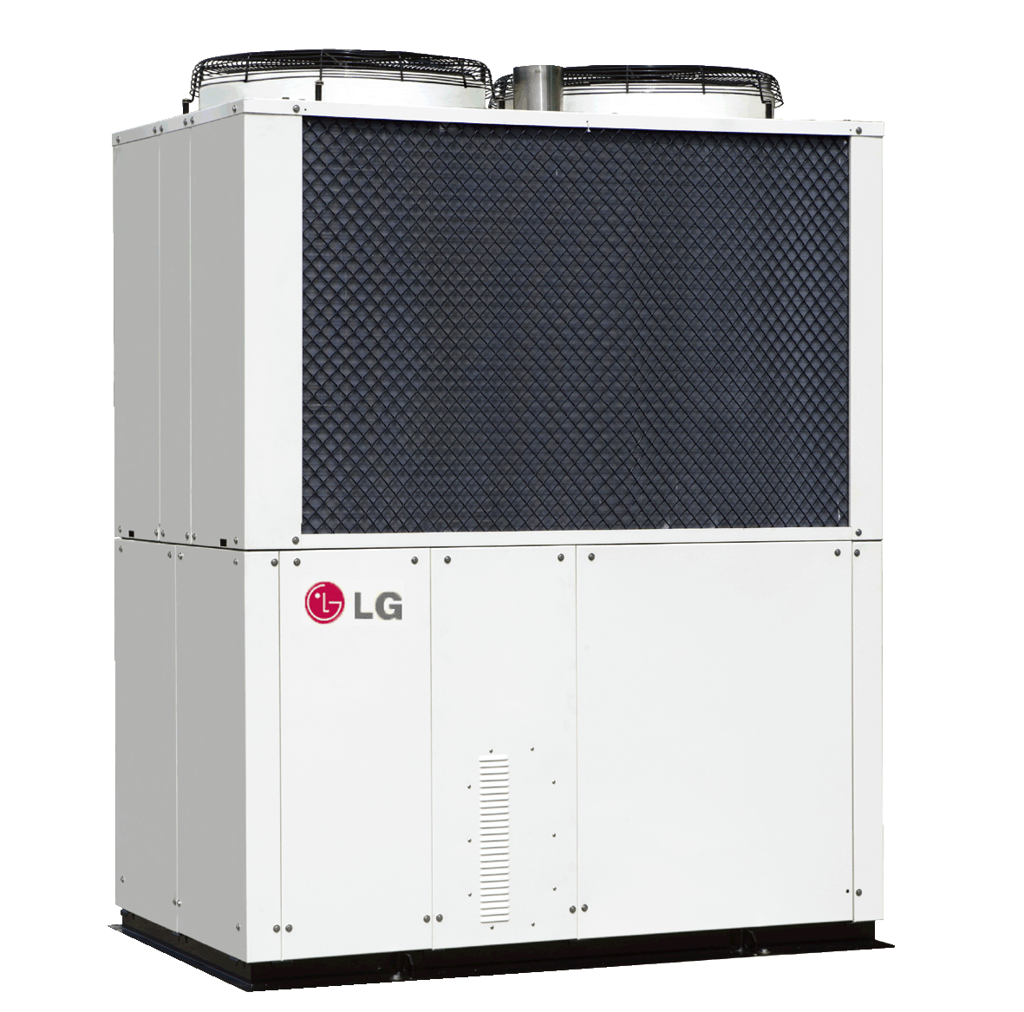
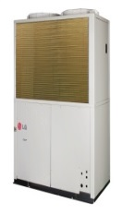

1. VAT 포함
2. 견적 외 사항 제외
3. 유효기간 : 견적일로 부터 15일
4. 담 당 자 : 김인호 프로 (010-7936-0968)
5. 사 무 실 : FAX (042-486-4116)
6. 입금계좌 : 우리은행 1005-501-085730 하이엠솔루텍주식회사

고효율 필터 사진
◎전열교환기 고효율 필터 사진

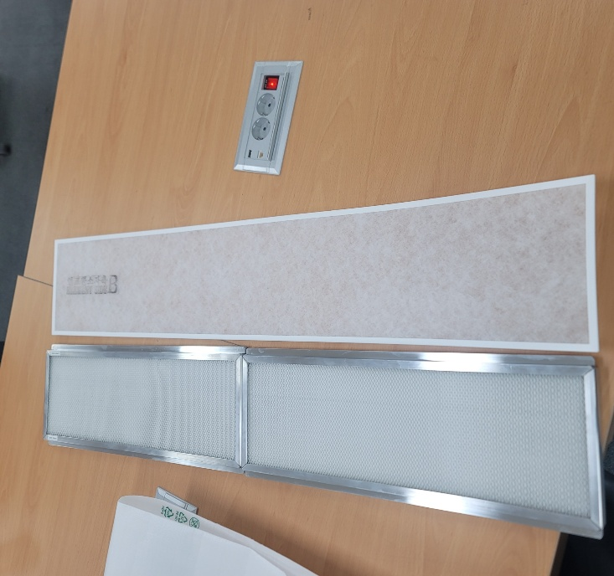 | 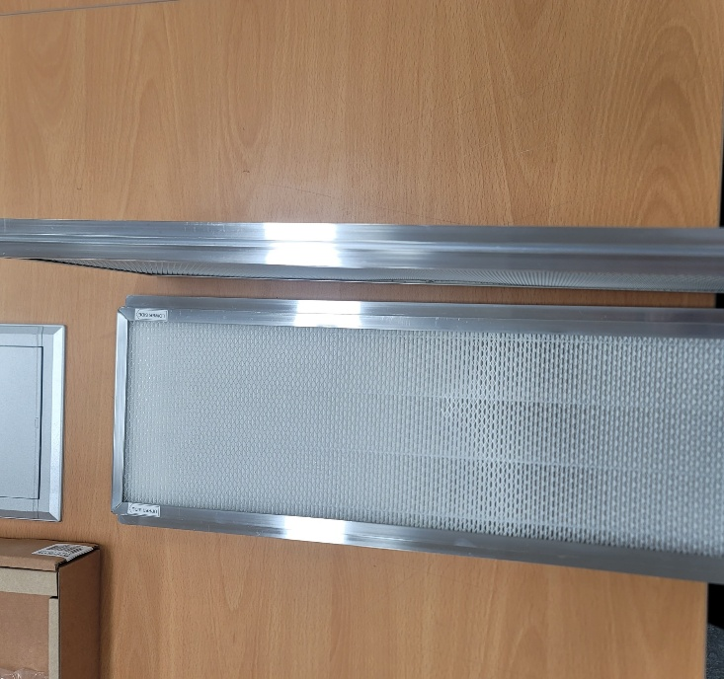 | 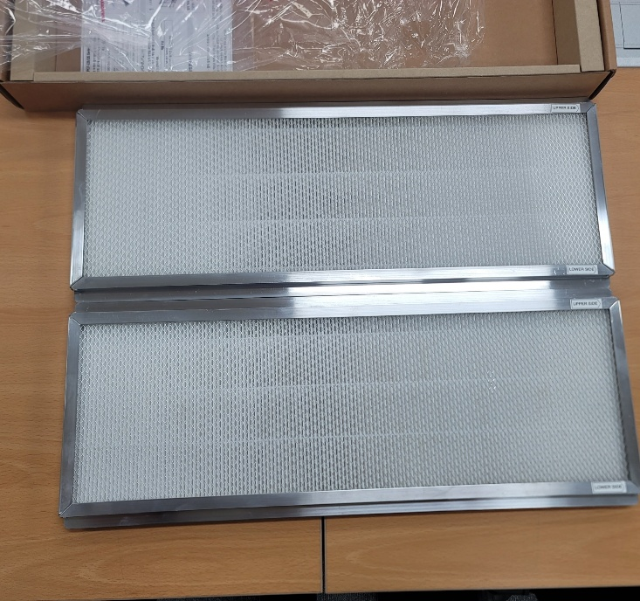

일반필터, 고효율 필터 비교사진 | 고효율 필터 사진1 | 고효율 필터 사진2

전열교환기 자료
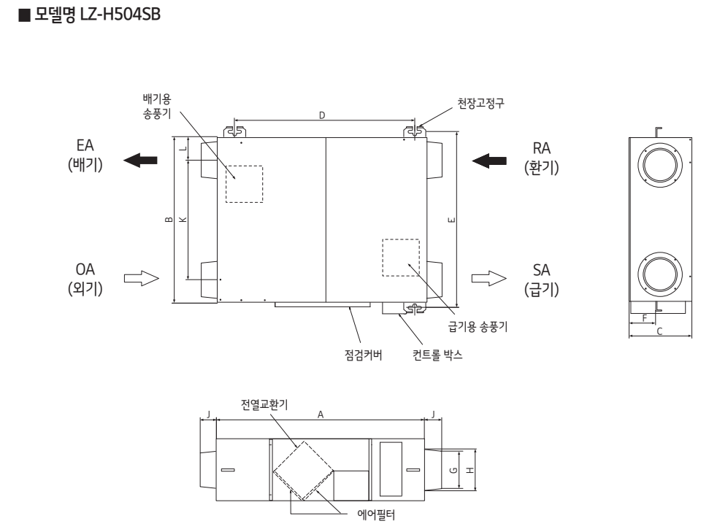

고효율필터

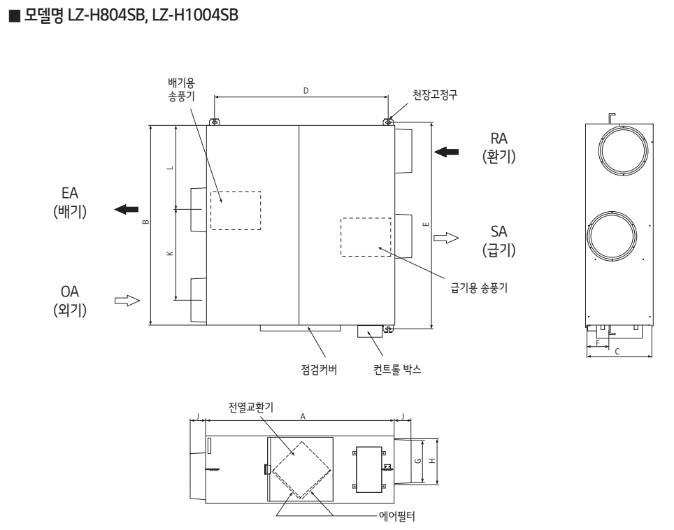

고효율필터

